Sheet1
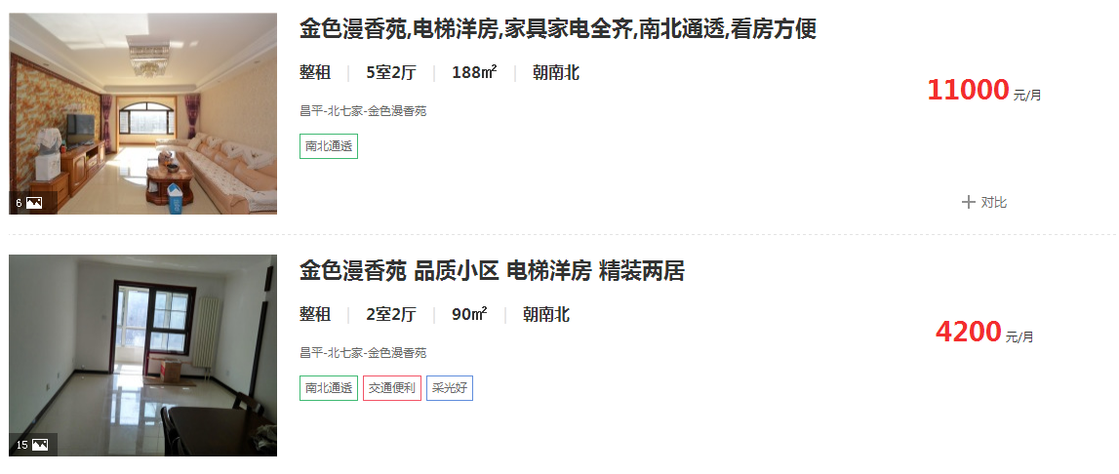

2018-03-01

780 | 41177

